1
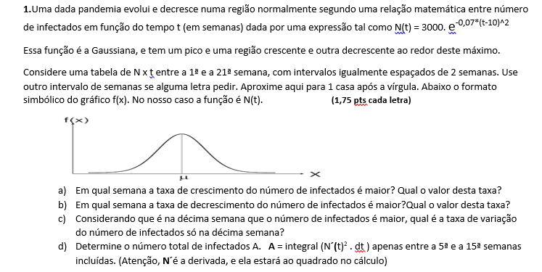
1 | h=2 | N(t) = 3000. e-0,07*(t-10)^2
 |  |  |  | D) | 1 | 10.343595828 | 20094.070199
x | y | f'(x) | i |  | 2 | 34.000239464
1 | 10.3 | N/D | 0 |  | 3 | 97.160822319 | Total de infectados = 20095
3 | 97.2 | 127.7 | 1 |  | 4 | 241.37882025
5 | 521.3 | 375.2 | 2 |  | 5 | 521.32183035
7 | 1597.8 | 569.0 | 3 |  | 6 | 978.83938387
9 | 2797.2 | 299.9 | 4 |  | 7 | 1597.775403
11 | 2797.2 | -299.9 | 5 |  | 8 | 2267.3512244
13 | 1597.8 | -569.0 | 6 |  | 9 | 2797.1814597
15 | 521.3 | -375.2 | 7 |  | 10 | 3000
17 | 97.2 | -127.7 | 8 |  | 11 | 2797.1814597
19 | 10.3 | -24.1 | 9 |  | 12 | 2267.3512244
21 | 0.6 | N/D | 10 |  | 13 | 1597.775403
 |  |  |  |  | 14 | 978.83938387
A) | Semana com a maior taxa de crescimento = 7º (taxa alcançou 569) |  |  |  | 15 | 521.32183035
 |  |  |  |  | 16 | 241.37882025
 |  |  |  |  | 17 | 97.160822319
B) | Semana com a maior taxa de decrescimento = 13º (taxa alcançou -569) |  |  |  | 18 | 34.000239464
 |  |  |  |  | 19 | 10.343595828
 |  |  |  |  | 20 | 2.7356458967
C) | 9 | 2797.1814597 | 0 |  | 21 | 0.62899471009
 | 10 | 3000
 | 11 | 2797.1814597
 | Taxa de variação na décima semana = 0

D) | 1 | 10.343595828 | 20094.070199
 | 2 | 34.000239464
 | 3 | 97.160822319 | Total de infectados = 20095
 | 4 | 241.37882025
 | 5 | 521.32183035
 | 6 | 978.83938387
 | 7 | 1597.775403
 | 8 | 2267.3512244
 | 9 | 2797.1814597
 | 10 | 3000
 | 11 | 2797.1814597
 | 12 | 2267.3512244
 | 13 | 1597.775403
 | 14 | 978.83938387
 | 15 | 521.32183035
 | 16 | 241.37882025
 | 17 | 97.160822319
 | 18 | 34.000239464
 | 19 | 10.343595828
 | 20 | 2.7356458967
 | 21 | 0.62899471009

2

2
A)

S = 2.g^1,52
S = 2*40^1,52
S = 544,70

4
4 | A) | V´ = a = (P - E)/m = (150.10 - 190.V^0,2.t^1,2)/150
 |  | V´(t) = (150.10 - 190.V^0,2.t^1,2)/150
 |  | V´(t) = (150 - 19.V^0,2.t^1,2)/15
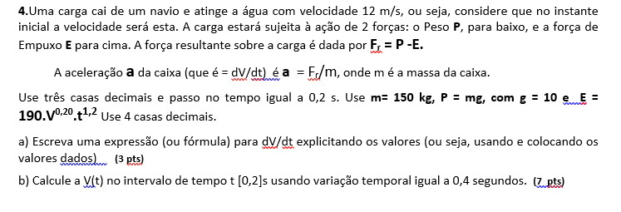
 | B) | i | t | V
 |  | 0 | 0 | 12
 |  | 1 | 0.4 | 15.722648466
 |  | 2 | 0.8 | 19.050081615
 |  | 3 | 1.2 | 21.913189651
 |  | 4 | 1.6 | 24.261960178

